追加検査（オプション）
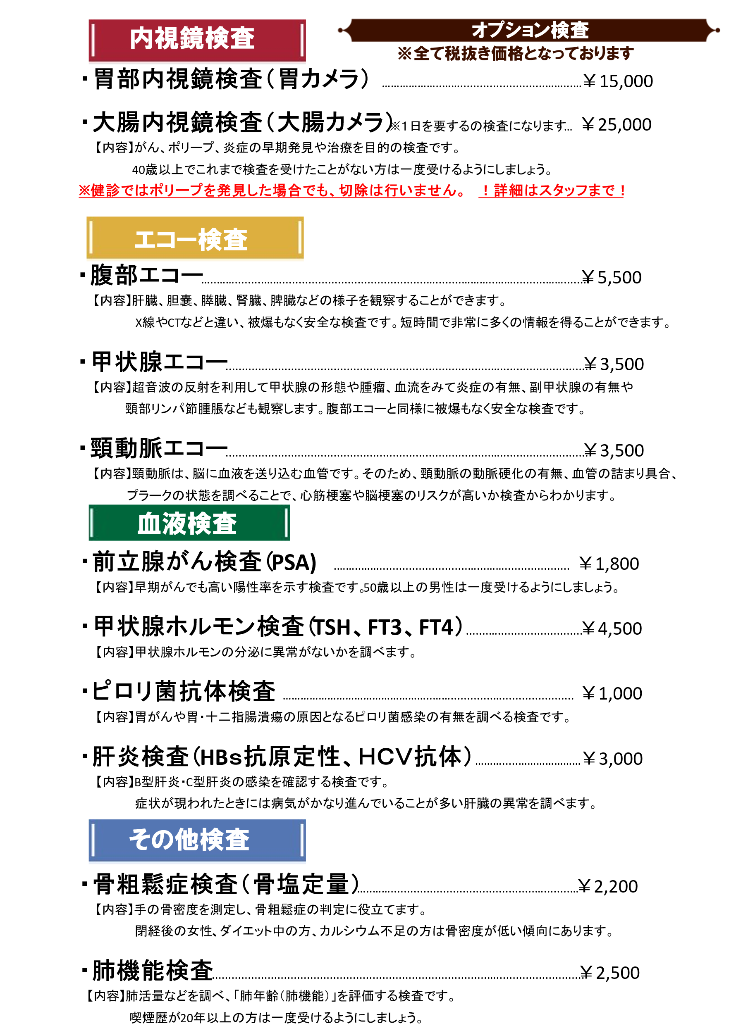

※胃カメラ検査は生活習慣病予防健診の標準項目のため、
選択の必要はございません。

※腹部エコー検査と肺機能検査は生活習慣病予防健診の付加健診の項目のため、
付加健診を受ける方は選択の必要はございません。

※肝炎検査について、1度も受けたことのない方は生活習慣病予防健診の肝炎ウイルス検査を
希望してください。2度目以降の方はオプションから希望されてください。

